4 a)b)
xk | f(xk) | f[ ; ] | f[ ; ; ] | f[ ; ; ; ] | f[ ; ; ; ; ]
3 | 0.9
4 | 0.941176 | 0.041176
5 | 0.961538 | 0.020362 | -0.010407
 |  | 0.1923076 | -0.0429864 | 0.0108598
 |  | #DIV/0! | #DIV/0! | #DIV/0! | #DIV/0!

 |  |  |  |  |  |  |  |  |  | 3.65
 |  |  |  |  |  | 0 | 1 | 2 | 3 | 4 | 5

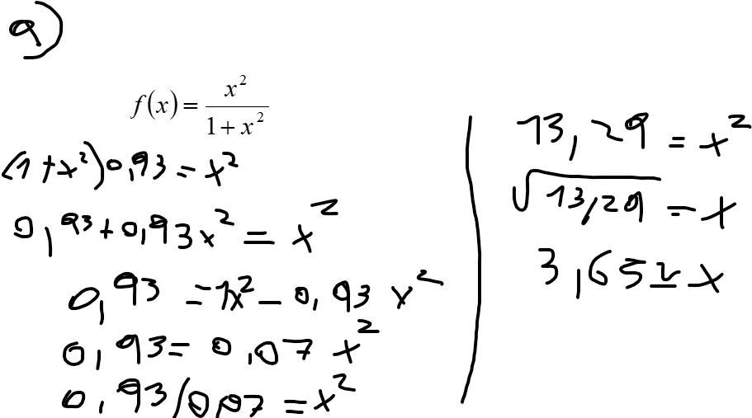
x= | 3.65
 | 1 | 0.9 | <-- a0
(x-x0) --> | 0.65 | 0.041176 | <-- a1
(x-x1) --> | -0.2275 | -0.010407 | <-- a2
(x-x2) --> | 0.307125 | 0.0108598 | <-- a3
(x-x3) --> | 1.12100625 | #DIV/0! | <-- a4

P(X)= | 0.9291319925

P(X)= | 0,9+0,041176(x-3)-0,010407(x-3)(x-4)

